Info
 | VOKO ÖKO-SAU (Vollkosten der ökologischen Schweinehaltung) | 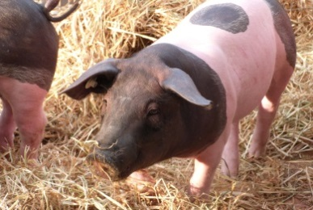
©Landesanstalt für Landwirtschaft, Ernährung und Ländlichen Raum (LEL),Oberbettringer Str. 162, 73525 Schwäbisch Gmünd Tel. 07171 / 917-100 Fax 917-101 e-Mail: poststelle@lel.bwl.de |  |  | Vers. 01/2018

Zum Programm
Abgebildet werden die Kalkulationen zur ökologischen Zuchtsau mit Ferkelaufzucht sowie zur Schweinemast.

In der Berechnung können in allen gelben Feldern Grundannahmen individuell angepasst werden. Das sind u.a. |  |  |  | Gelbe Felder können indiv. angepasst werden
- mit Pauschalierung der Umsatzsteuer oder Regelbesteuerung
- Stallplatzkosten
- mit oder ohne Investitionsförderung
- Nährstoffwerte und Gehalte
- variable und feste Kosten, Zunahmen, Schlachtgewicht

Die Ergebnisstabellen bilden die wichtigsten ökonomischen Kriterien ab, wie z.B.
- Deckungsbeitrag je Tier und Platz: davon sind Festkosten Stall, Gemeinkosten und Arbeitskosten abzudecken
- Gewinn je AKh: entspricht dem erzielten Stundenlohn (DB abzgl. Fest- und Gemeinkosten, div. durch AKh)
- Kalkulatorisches Betriebszweigergebnis (=Unternehmergewinn): DB abzgl. Festkosten und Lohnansatz
- Erzeugungskosten je Ferkel bzw. Mastschwein
- Kostendeckende Ferkel- bzw. Schlachtschweinepreis

Es werden 3 verschiedene Niveaus dargestellt.
- Bei der Zuchtsau wird differenziert nach Anzahl der verkauften Ferkel
- Bei der Schweinemast wird nach der Futterverwertung unterschieden

Inhaltsverzeichnis
A. Grundlagen
Anforderungen zur Förderung über AFP und FAKT |  | Förderung |  | Hier geht es per Mausklick zu Berechnung
B.Berechnung, Ergebnisse und Grafiken
Berechnung und Ergebnisstabellen für Zuchtsau und Mast |  | Zuchtsau und Mast
Grafiken zu den Ergebnissen ( DB, Kostenstruktur, Akh-Verwertung) |  | Grafiken
Kurztabelle und Grafiken zum Vergleich Aufzucht und Mast |  | Vergl. Aufz.-Mast
Jörg Miez, Katrin Schabel, Dr. Volker Segger, Abt. 2, LEL Schwäbisch Gmünd
Quellenangaben:Michael Heindl, MEIKA;Thorsten Ott, Bioland;Öko KTBL 2017; C. Wucherpfennig, Top Agrar 1/2016 S. S10; Rebio, Auskunft per E-Mail vom 29.1.2016; RKW Kehl, Telefonat am 04.02.2016; R. Wiedmann, Vortrag vom 14.10.2015 an der LEL; Faustzahlen für den Ökologischen Landbau, KTBL 2015; Betriebsplanung Landwirtschaft 2014/15, KTBL 2015; Kalkulationsdaten ökologischer Futterbau, LEL 2015, KTBL Ökolandbau 2017, Bioland Thorsten Ott

Förderung
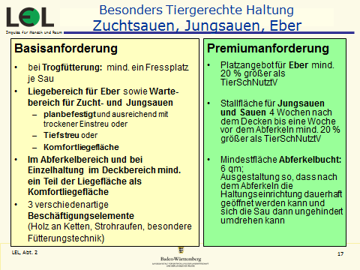
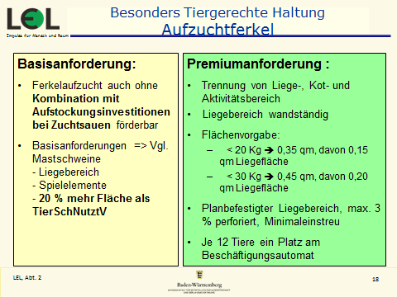
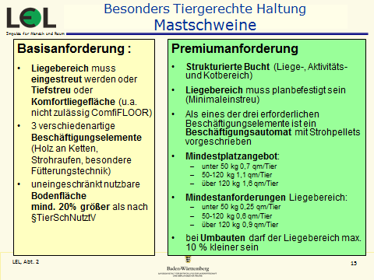
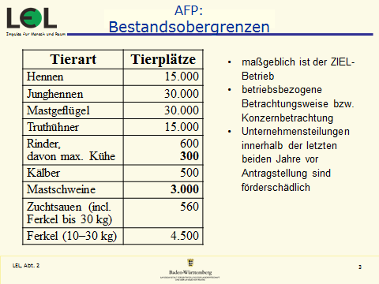
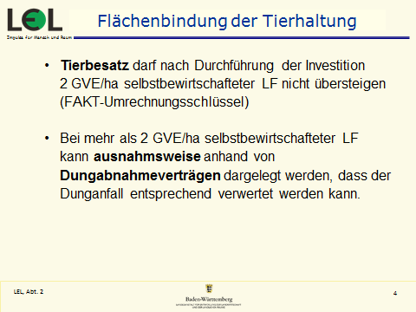
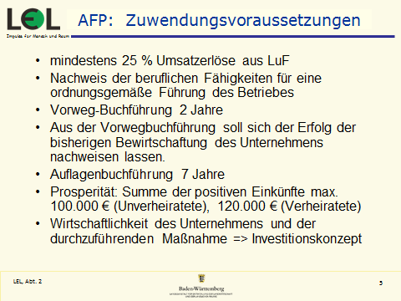
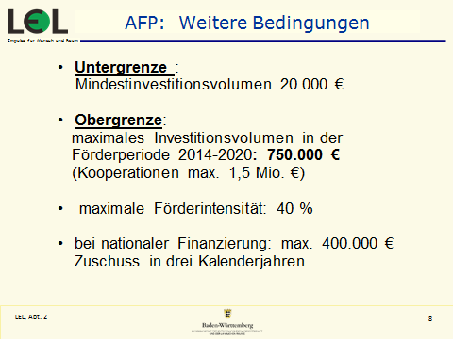
 | VOKO ÖKO-SAU Förderung
Förderung nach FAKT
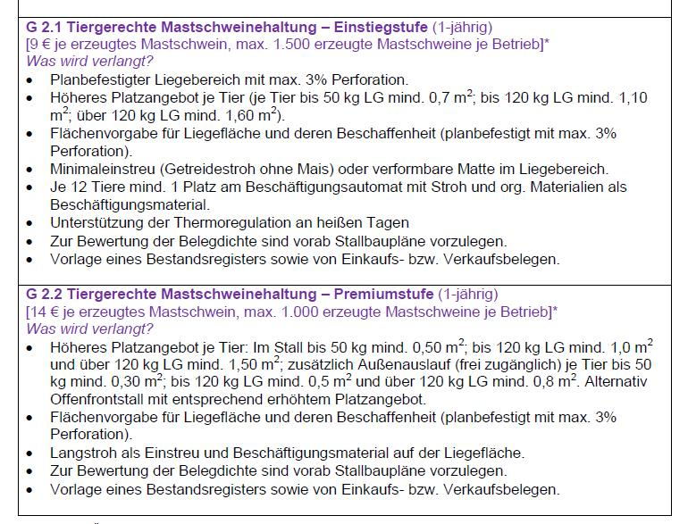

 | Förderung nach dem Agrarinvestitionsförderprogramm BW (Richtli. 2015)
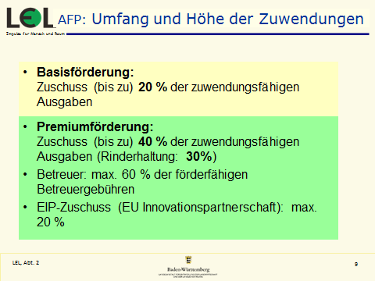 |  | 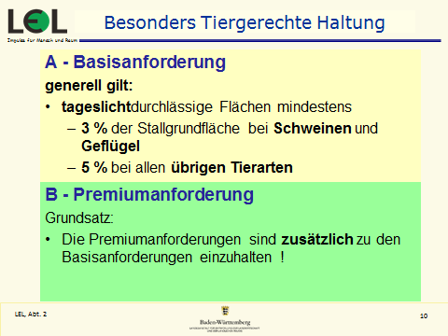

Grafiken
VOKO ÖKO-SAU |  | Vers. 01/2018

Wirtschaftlichkeit der Ferkelproduktion
 | DB je Zuchtsau | Verwertung je Akh bei Neubau
16.0 | 905 | 16.44
19.0 | 1,271 | 28.31
22.0 | 1,636 | 40.18
Erforderlicher Ferkelpreis 28 kg (o. Mwst) zur Abdeckung aller Kosten bei Neubau
 | Erforderlicher Ferkelpreis 28 kg (o. Mwst)
16.0 | 139
19.0 | 121
22.0 | 107

Wirtschaftlichkeit der Schweinemast beim Basispreis von
 | DB je Mastplatz | Verwertung je Akh bei Neubau
niedrig (1:3,5) | 44 | -1.10
mittel (1:3,3) | 67 | 7.18
hoch (1:3,1) | 90 | 15.46

 | 140

Kostenstruktur Ferkelerzeugung
Bestandsergänzung | 9.55
Futter | 64.25
Tierarzt, Medikamente (inkl. Myko) | 7.16
Verluste, Versicherungen | 1.21
Besamung | 1.84
Energie, Wasser | 5.26
Einstreu | 6.84
var. Masch.kost. inkl. Mistausbr. | 1.58
Beratung, Kontrolle | 0.53
Sonstiges Material | 1.05
Zinsansatz Vieh- und Umlaufverm. | 0.78
Gemeinkosten | 1.05
Arbeit | 25.26
Stall | 21.29

Kostenstruktur Schweinemast
Ferkel | 151.00
Futter | 162.81
Tierarzt, Medikamente | 1.50
Verluste, Versicherungen | 4.00
Energie, Wasser | 5.00
Einstreu | 8.00
var. Masch.kost. inkl. Mistausbr. | 7.00
Beratung, Kontrolle | 1.00
Zinsansatz Umlaufvermögen | 1.57
Vermarktung | 7.00
Gemeinkosten je Mastplatz | 3.36
Stall | 17.31
Arbeit | 17.83

Vergl. Aufz.-Mast
VOKO ÖKO-SAU Vergleich Ferkelerzeugung und Mast |  |  |  |  | Vers. 01/2018

Ferkelbasispreis (28 kg) | 140.00 €

tatsächliches Ferkelgewicht in kg | 28.0 |  | Basispreis / kg Schlachtgewicht (o. Mwst.) |  | 3.75 €

 |  | Zuchtsau mit Aufzuchtferkeln |  | Schweinemast
 |  | mit Förderung |  | mit Förderung
 |  | Regelbesteuerung |  | Regelbesteuerung
Futterverwertung | 1 : | 2.30 |  | 3.30
Neubaukosten je Platz (inkl. Förderung) | € | 4,800 € |  | 600 €
Akh - Bedarf ( Std. ) / Pl. | Std. | 30.0 |  | 2.8
Deckungsbeitrag je Tier | € | 1,271 € |  | 27 €
Deckungsbeitrag je Platz | € | 1,271 € |  | 67 €
Deckung von Festkosten und Arbeit | % | 141% |  | 73%
Erzielter Stundenlohn bei Neubau | € / Std. | 28.31 € |  | 7.18 €
Erzielte Kapitalverzinsung | % | 15.7% |  | -5.7%
Kostenstruktur in Ferkelerzeugung und Mast
 | Bestandsergänzung | Futter | sonst. var. Kosten | Stall u. Gemeinkosten | Arbeit
Ferkelerzeugung | 6% | 44% | 18% | 15% | 17%
Mast | 39% | 42% | 9% | 5% | 5%
Quelle: Arbeitsblätter in dieser Datei ( direkt verknüpft ).

Arbeit und Kapital in Ferkelerzeugung und Mast
 | Arbeitseinkommen/Std. Ferkelerzeugung |  | Arbeitseinkommen/Std. Mast |  | Kapitalverzinsung Ferkelerzeugung |  | Kapitalverzinsung Mast
niedrig | 16.44 | niedrig | -1 |  | 3.0% | 16.0 | -13%
mittel | 28.31 | mittel | 7 |  | 15.7% | 19.0 | -6%
hoch | 40.18 | hoch | 15 |  | 27.9% | 22.0 | 2%

